상품제안서
여행키트 쿨 키트A | 상품코드: F18669

 |  |  |  |  |  |  | 02-412-0044 | www.easy1.co.kr
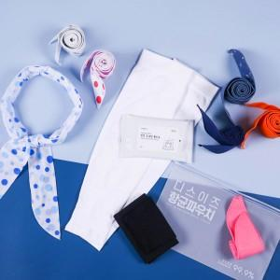

【상세/제작정보】 | 여름 야외 활동을 위한 키트

【인쇄/포장옵션】 | 실크, 전사인쇄 / 항균파우치

【공급단가】 | 수량 | 100~ | 300~ | 500~ | 1,000~ | 3,000~
*VAT별도 | 단가 | 6,340원 | 6,110원 | 5,870원 | 5,640원 | 5,490원

【상품 URL】 | http://www.easy1.co.kr/src/goods_detail.php?gdno=18669

